화면 그림
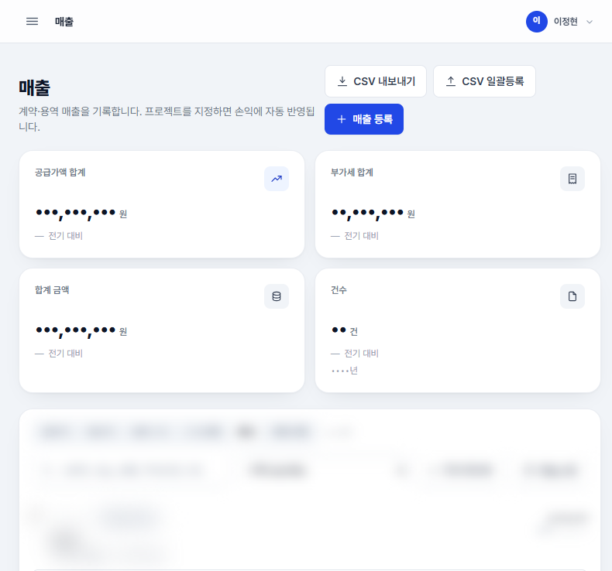
화면 그림 — 실제 화면 (숫자·이름은 마스킹됨) | 관리자용

그림 1 · 대시보드 — 기간 고르기 → 숫자·추이·최근 지출결의·데이터점검
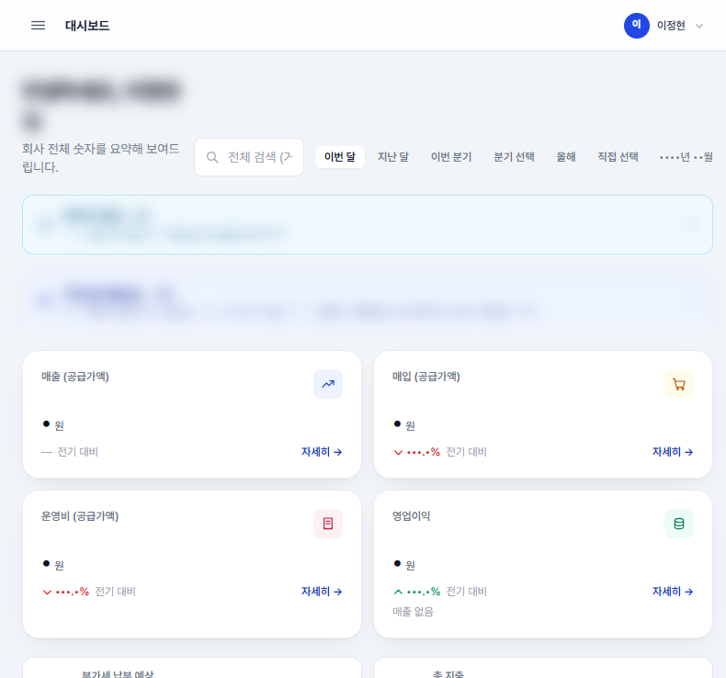

그림 2 · 계정관리 — ① [+ 계정 추가] ② 승인대기 [수정]→사용함 체크 ③ [수정][비밀번호 변경][삭제]
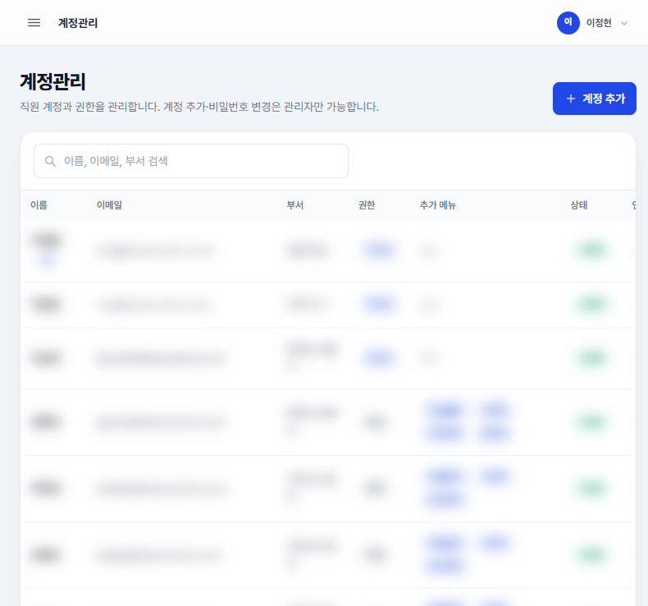

그림 3 · 매출 장부 — [매출 등록][CSV 내보내기][CSV 일괄등록] + 기간·검색·프로젝트 필터 (지결·운영비도 같은 모양, 생길 때 바로 입력)

